상품제안서
마이프랜드 카이젤 BLDC 헤어드라이기 KRS-38 | 상품코드: F32213

 |  |  |  |  |  |  | 02-412-0044 | www.easy1.co.kr
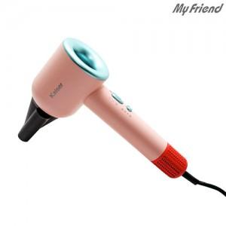

【상세/제작정보】

【인쇄/포장옵션】 | 레이저 / 포장지포장

【공급단가】 | 수량 | 20~ | 50~ | 100~ | 300~ | 500~
*VAT별도 | 단가 | 30,360원 | 29,850원 | 29,090원 | 28,580원 | 27,830원

【상품 URL】 | https://dev.easy1.co.kr:443/src/goods_detail.php?gdno=32213

